상품제안서
운자르뎅 수르닐 오드 뚜왈렛 3종 스페셜 세트 | 상품코드: S48246

 |  | 02-713-8555 | www.synergygift.co.kr
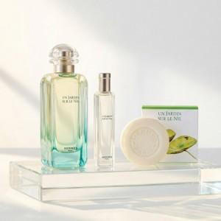

【상세/제작정보】 | 운자르뎅 수르닐 오드 뚜왈렛 100ml<br>운자르뎅 수르닐 오드 뚜왈렛 15ml<br>운자르뎅 수르닐 퍼퓸드 솝 50g

【인쇄/포장옵션】 | / 에르메스쇼핑백

【공급단가】 | 수량
*VAT별도 | 단가

【상품 URL】 | https://www.synergygift.co.kr:443/src/goods_detail.php?gdno=48246

